关系图
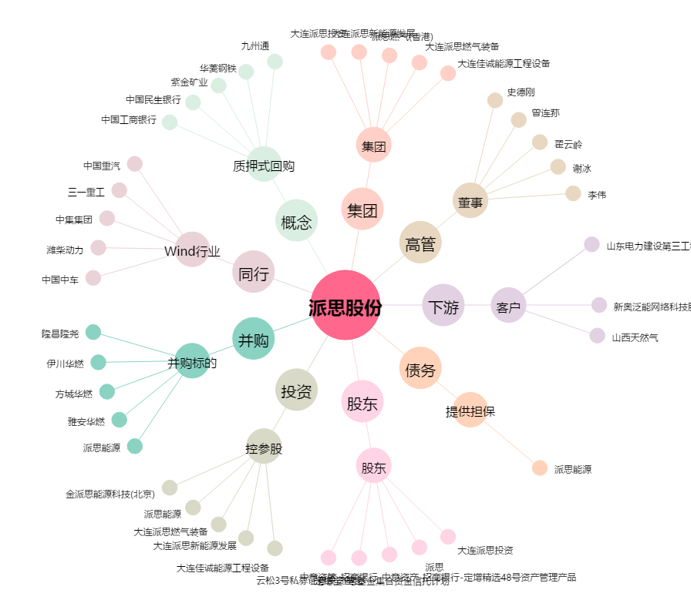
派思股份[603318.SH] - 关系概览图

